Sheet1
源代码
add(1, 2);

public static int add(int a, int b){
int c = 0;
c = a + b;
return c;
}
0：iconst_0
常量0压入操作数栈中

1：istore_2
从栈中弹出一个数字，放到局部变量表下标为2的位置
字节码

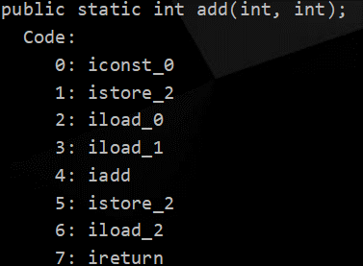

2：iload_0
把局部变量表中下标为0的变量复制并压入到操作数栈中

3：iload_1
同上

4：iadd
将操作数栈中的操作数做相加运算

5：istore_2
从操作数栈中弹出操作数存入局部变量表下标为2 的位置

6：iload_2
将局部变量表中下标为2的变量压入栈中

7：ireturn
将操作数栈中的数进行返回

